勤怠情報直接編集(管理者)
プロジェクト名 |  |  |  | システム名 |  |  | 画面レイアウト設計書 |  |  |  |  |  |  |  |  | 作成者 | 作成日 |  | 更新者 | 更新日
0 |  |  |  | LMS学習管理システム |  |  | 勤怠情報直接編集(管理者) |  |  |  |  |  |  |  |  | 髙野 | 2017-10-04 |  | FUSE：本江 | 2018-02-02

 | 画面イメージ
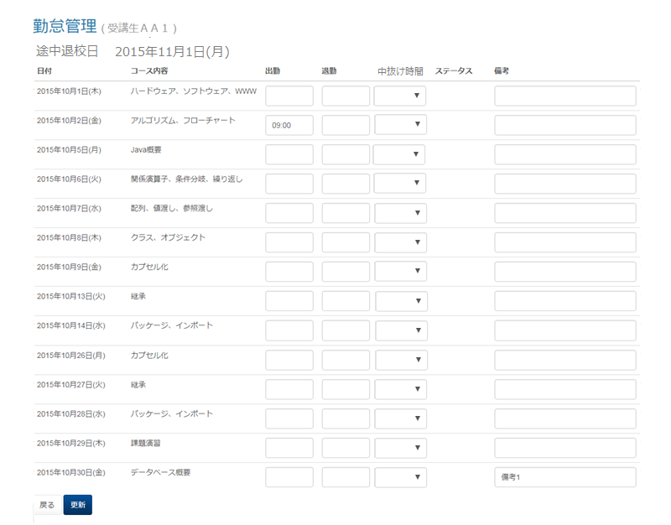

 | 出力仕様
 | No | 項目名 |  |  |  | データ元 |  |  |  |  |  | 備考
 |  |  |  |  |  | テーブル名 |  |  | フィールド
 | 勤怠管理情報編集一覧
 | 1 | ユーザ名 |  |  |  | m_user |  |  | user_name |  |  | 受講生の名前
 | 2 | 日付 |  |  |  | m_section |  |  | date
 | 3 | セクション名 |  |  |  | m_section |  |  | section_name
 | 4 | 出勤時刻 |  |  |  | t_student_attendance |  |  | training_start_time
 | 5 | 退勤時刻 |  |  |  | t_student_attendance |  |  | training_end_time
 | 6 | 中抜け時間 |  |  |  | t_student_attendance |  |  | blank_time |  |  | 入力値 テーブル 15分 ⇒ 15 (最小値) 30分 ⇒ 30 45分 ⇒ 45 ︙ 7時45分 ⇒ 465 (最大値)

 | 7 | ステータス |  |  |  | t_student_attendance |  |  | status |  |  | 1="欠席",2="遅刻",3="早退",4="遅刻&早退" 出勤時刻と退勤時刻から該当するものを表示

 | 8 | 備考 |  |  |  | t_student_attendance |  |  | note

 | ◆『更新』押下時

 | 入力仕様
 | No | 項目名 |  |  |  | 物理名 |  | コントロール |  |  | 必須 | 桁数 | 最大値 | 最小値 |  | 属性 |  | 備考
 | 1 | 出勤時刻 |  |  |  | trainingStartTime |  | テキストボックス
 | 2 | 退勤時刻 |  |  |  | trainingEndTime |  | テキストボックス
 | 3 | 中抜け時間 |  |  |  | blankTime |  | セレクトボックス
 | 4 | 備考 |  |  |  | note |  | テキストボックス
 | 5 | 更新 |  |  |  | - |  | 送信ボタン

 | その他 入力仕様
 | No | 項目名 | エラー条件 |  |  |  |  |  | 挙動 |  |  |  |  |  | エラー文
 | 1 | LMSユーザID | ログインしているユーザーが受講生の場合かつ、修正する勤怠情報が本人のものでない場合 |  |  |  |  |  | エラー文が表示され、入力フォームが赤くなる。 |  |  |  |  |  | 実行する権限がありません

 | 3 | 出勤時刻 | 時刻形式でなかった場合 |  |  |  |  |  |  |  |  |  |  |  | 出勤時刻は時刻形式(例:09:00)で入力してください
 | 4 |  | 出勤時刻が24時以降の場合 |  |  |  |  |  |  |  |  |  |  |  | 出勤時刻[i]の値が最大値(24:00)を超えています。
 | 5 | 退勤時刻 | 時刻形式でなかった場合 |  |  |  |  |  |  |  |  |  |  |  | 退勤時刻は時刻形式(例:09:00)で入力してください
 | 6 |  | 退勤時刻が24時以降の場合 |  |  |  |  |  |  |  |  |  |  |  | 退勤時刻[i]の値が最大値(24:00)を超えています。
 | 7 |  | 出勤時刻が記入されず退勤時刻のみが記入されている場合 |  |  |  |  |  |  |  |  |  |  |  | 出勤情報がないため退勤情報を入力出来ません

 | 8 |  | 退勤時刻が出勤時刻よりも早い場合 |  |  |  |  |  |  |  |  |  |  |  | 退勤時刻[i]は出勤時刻[i]より後でなければいけません。
 | 9 | 中抜け時間 | 勤務時間(退勤時間 - 出勤時間)より中抜け時間が 大きいまたは同値の場合 |  |  |  |  |  | エラー文が表示される。 |  |  |  |  |  | 中抜け時間が勤務時間を超えています。

 | 10 | 備考 | 備考の入力文字数が100字を超える場合 |  |  |  |  |  | エラー文が表示される。 |  |  |  |  |  | 備考の長さが最大値(100)を超えています。

 | データベース 更新
 | No | 名称 |  |  | テーブル名(物理名） |  |  |  |  | カラム名(物理名） |  |  | 備考
 | 1 | 出勤時刻 |  |  | m_company |  |  |  |  | training_start_time
 | 2 | 退勤時刻 |  |  | m_company |  |  |  |  | training_end_time
 | 3 | 中抜け時間 |  |  | t_student_attendance |  |  |  |  | blank_time
 | 4 | ステータス |  |  |  |  |  |  |  | status
 | 5 | 備考 |  |  |  |  |  |  |  | note

 | ◆『戻る』押下時

 | 入力仕様
 | No | 項目名 |  |  |  | 物理名 |  | コントロール |  |  | 必須 | 桁数 | 最大値 | 最小値 |  | 属性 |  | 備考
 | 1 | 戻る |  |  |  | - |  | リンク

勤怠情報直接編集(受講生)
プロジェクト名 |  |  |  | システム名 |  |  | 章番号 |  |  |  |  |  |  |  |  | 作成者 | 作成日 |  | 更新者 | 更新日
0 |  |  |  | LMS学習管理システム |  |  | 勤怠情報直接編集(受講生) |  |  |  |  |  |  |  |  | 髙野 | 2017-10-04 |  | FUSE：本江 | 2018-02-02

 | 画面イメージ
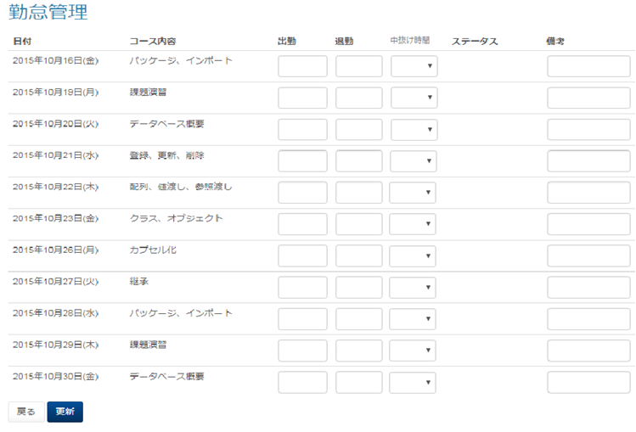

 | 出力仕様
 | No | 項目名 |  |  |  | データ元 |  |  |  |  |  | 備考
 |  |  |  |  |  | テーブル名 |  |  | フィールド
 | 勤怠情報編集一覧
 | 1 | 日付 |  |  |  | m_section |  |  | date
 | 2 | セクション名 |  |  |  | m_section |  |  | section_name
 | 3 | 出勤時刻 |  |  |  | t_student_attendance |  |  | training_start_time
 | 4 | 退勤時刻 |  |  |  | t_student_attendance |  |  | training_end_time
 | 5 | 中抜け時間 |  |  |  | t_student_attendance |  |  | blank_time |  |  | 入力値 テーブル 15分 ⇒ 15 (最小値) 30分 ⇒ 30 45分 ⇒ 45 ︙ 7時45分 ⇒ 465 (最大値)

 | 6 | ステータス |  |  |  | t_student_attendance |  |  | status |  |  | 1="欠席",2="遅刻",3="早退",4="遅刻&早退" 出勤時刻と退勤時刻から該当するものを表示

 | 7 | 備考 |  |  |  | t_student_attendance |  |  | note

 | ◆『更新』押下時
 | 入力仕様
 | No | 項目名 |  |  |  | 物理名 |  | コントロール |  |  | 必須 | 桁数 | 最大値 | 最小値 |  | 属性 |  | 備考
 | 1 | 出勤時刻 |  |  |  | trainingStartTime |  | テキストボックス
 | 2 | 退勤時刻 |  |  |  | trainingEndTime |  | テキストボックス
 | 3 | 中抜け時間 |  |  |  | blankTime |  | セレクトボックス
 | 4 | 備考 |  |  |  | note |  | テキストボックス
 | 5 | 更新 |  |  |  | - |  | 送信ボタン

 | その他 入力仕様
 | No | 項目名 | エラー条件 |  |  |  |  |  | 挙動 |  |  |  |  |  | エラー文
 | 1 | LMSユーザID | ログインしているユーザーが受講生の場合かつ、修正する勤怠情報が本人のものでない場合 |  |  |  |  |  | エラー文が表示され、入力フォームが赤くなる。 |  |  |  |  |  | 実行する権限がありません

 | 2 | 出勤時刻 | 時刻形式でなかった場合 |  |  |  |  |  |  |  |  |  |  |  | 出勤時刻は時刻形式(例:09:00)で入力してください
 | 3 |  | 出勤時刻が24時以降の場合 |  |  |  |  |  |  |  |  |  |  |  | 出勤時刻[i]の値が最大値(24:00)を超えています。
 | 4 | 退勤時刻 | 時刻形式でなかった場合 |  |  |  |  |  |  |  |  |  |  |  | 退勤時刻は時刻形式(例:09:00)で入力してください
 | 5 |  | 退勤時刻が24時以降の場合 |  |  |  |  |  |  |  |  |  |  |  | 退勤時刻[i]の値が最大値(24:00)を超えています。
 | 6 |  | 出勤時刻が記入されず退勤時刻のみが記入されている場合 |  |  |  |  |  |  |  |  |  |  |  | 出勤情報がないため退勤情報を入力出来ません

 | 7 |  | 退勤時刻が出勤時刻よりも早い場合 |  |  |  |  |  |  |  |  |  |  |  | 退勤時刻[i]は出勤時刻[i]より後でなければいけません。
 | 8 | 中抜け時間 | 勤務時間(退勤時間 - 出勤時間)より中抜け時間が 大きいまたは同値の場合 |  |  |  |  |  | エラー文が表示される。 |  |  |  |  |  | 中抜け時間が勤務時間を超えています。

 | 9 | 備考 | 備考の入力文字数が100字を超える場合 |  |  |  |  |  | エラー文が表示される。 |  |  |  |  |  | 備考の長さが最大値(100)を超えています。

 | データベース 更新
 | No | 名称 |  |  | テーブル名(物理名） |  |  |  |  | カラム名(物理名） |  |  | 備考
 | 1 | 出勤時刻 |  |  | m_company |  |  |  |  | training_start_time
 | 2 | 退勤時刻 |  |  | m_company |  |  |  |  | training_end_time
 | 3 | 中抜け時間 |  |  | t_student_attendance |  |  |  |  | blank_time
 | 4 | ステータス |  |  |  |  |  |  |  | status
 | 5 | 備考 |  |  |  |  |  |  |  | note

 | ◆『戻る』押下時
 | 入力仕様
 | No | 項目名 |  |  |  | 物理名 |  | コントロール |  |  | 必須 | 桁数 | 最大値 | 最小値 |  | 属性 |  | 備考
 | 1 | 戻る |  |  |  | - |  | リンク

